Actividad 2
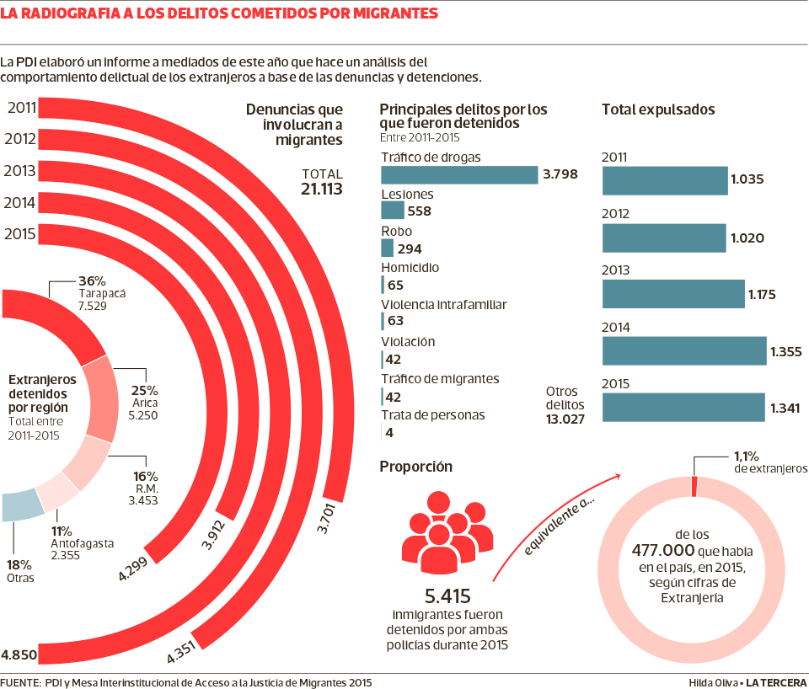
Según el diario de La Tercera publicado el 30 de noviembre de 2016, el 1% de los extranjeros en Chile ha sido detenido por cometer un delito. La información ha sido presentado en la siguiente infografía.

https://www.latercera.com/noticia/1-los-extranjeros-chile-ha-detenido-cometer-delito/

a) Complete la siguiente tabla correspondiente a los extranjeros detenidos por región entre 2011 y 2015. ¿Es correcta esta información en la infografía? Explique el porqué.

 | Región | Cantidad | h(%)
 | Tarapacá | 7529 | 36%
 | Arica | 5250 | 25% | 21113
 | R.M. | 3453 | 16% | 18587
 | Antofagasta | 2355 | 11% | 2526
 | Otras |  | *18%
 | Total | 21113 | *106%

no, ya que en el apartado "otros" está mal puesto el porcentaje

b) ¿Cuál es el principal delito por el que fueron detenidos extranjeros en chile según la infografía?

no hay una certeza ya que la mayoría está catalogada por "otros delitos" sin especificar cual.

c) Haga un análisis de la información presentada en la infografía, mencionando si es o no clara esta información, si hay algún aspecto que se haya querido destacar por el(la) autor(a) y cuál sería, si los gráficos son apropiados, entre otros.

Desarrollo Actividad 1
Distribución de paises por continente
Distribución de paises por continente
Actividad 1.C:
Continente | fi | hi | frecuencia absoluta: cantidad de paises.
África | 57 | 29.53%
América | 52 | 26.94%
Asia | 35 | 18.13%
Europa | 25 | 12.95%
Oceanía | 24 | 12.44%
Total general | 193 | 100.00%

Continente | fi
África | 57
América | 52
Asia | 35
Europa | 25
Oceanía | 24

Paises con mayor población del mundo
Actividad 1.E:

PAÍS | POBLACIÓN (año 2017) | POBLACIÓN (año 2017)
China | 1,343,239,923 | 20.6%
India | 1,205,073,612 | 18.5%
Estados Unidos | 321,362,789 | 4.9%
Indonesia | 248,645,008 | 3.8%
Brasil | 204,259,812 | 3.1%
Pakistán | 190,291,129 | 2.9%
Nigeria | 170,123,740 | 2.6%
Bangladesh | 161,083,804 | 2.5%
Japón | 127,368,088 | 2.0%
México | 121,736,809 | 1.9%
Total | 6,507,432,374 | 62.9%

Desarrollo Actividad 3
Distribución de puntajes SIMCE Lenguaje
Tabla de frecuencia variable cuantitativa continua
LENGUAJE |  | Tabla para histograma: solo "fi"
Datos
n | 344 | Puntaje Lenguaje | Cantidad de comunas
Min | 191 | (en blanco) | 2
Max | 283 | 191-201 | 2
Rango | 92 | 202-212 | 6
N° Intervalos | 9 | 213-223 | 28
Amplitud | 11 | 224-234 | 74
 |  | 235-245 | 139
 |  | 246-256 | 78
 |  | 257-267 | 9
 |  | 268-278 | 7
 |  | 279-289 | 1
 |  | Total general | 346

Distribución de puntajes SIMCE Matemática
MATEMÁTICA
datos
n | 344 | Puntaje Matematica | Cantidad de comunas
Min | 194 | (en blanco) | 2
Max | 312 | 194-207 | 2
Rango | 118 | 208-221 | 4
N° Intervalos | 9 | 222-235 | 37
Amplitud | 14 | 236-249 | 111
 |  | 250-263 | 122
 |  | 264-277 | 55
 |  | 278-291 | 7
 |  | 292-305 | 4
 |  | 306-319 | 2
 |  | Total general | 346

